vibrosummutid
AS HALS TRADING |  |  | AS HALS TRADING - T |  |  |  | PÕHIHINNAD
Kadaka tee 42 H |  |  | Tähe 129 C |  |  |  | 01.01.2014
12915 Tallinn |  |  | 50113 Tartu |  |  |  | ilma käibemaksuta
Tel. 71 51 400 |  |  | Tel. 301 630
Fax 71 51 401 |  |  | Fax 367 470
e-mail: hals@hals.ee |  |  | halstartu@hals.ee |  |  |  |  |  |  | Allahindlus:
www.hals.ee |  |  |  |  |  |  |  |  |  | 0%

SEJOFLEX VIBROALUSED JA KUMMIMATID
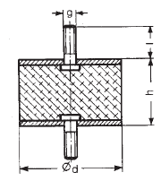
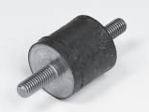
Sejoflex vibratsioonisummuti, tüüp A
Tootegrupp 0650
NR kummist (looduslik kumm)
Terasosad DIN 9021-St

Kood | koormus kg / summuti | vajumine maks.kaa-luga mm | Keere g | Ød mm | h mm | l mm | Jäikus IRDH |  | Hind 0% | Netohind
1488 101 | 2,5...12,5 | 2.0 | M4 | 15 | 15 | 13 | 55 |  | 3.16 | 3.16
1488 103 | 8,1...40,5 | 1.5 | M6 | 25 | 15 | 18,5 | 55 |  | 4.07 | 4.07
1488 104 | 7,1...35,5 | 2.8 | M6 | 25 | 20 | 18,5 | 55 |  | 4.14 | 4.14
1488 105 | 11,2...56,0 | 2.6 | M8 | 30 | 20 | 20,5 | 55 |  | 7.06 | 7.06
1488 106 | 17,3...86,5 | 3.2 | M8 | 40 | 30 | 24,5 | 55 |  | 7.06 | 7.06 | laotoode
1488 107 | 29,5...147,5 | 1.7 | M10 | 50 | 20 | 28 | 55 |  | 8.57 | 8.57
1488 108 | 28,5...142,5 | 3.6 | M10 | 50 | 30 | 34 | 55 |  | 9.41 | 9.41
1488 109 | 56,0...280,0 | 3.5 | M10 | 70 | 35 | 25 | 55 |  | 23.04 | 23.04
1488 110 | 71,5...357,5 | 4.6 | M12 | 75 | 40 | 37 | 55 |  | 31.61 | 31.61
1488 115 | 152,9...764,5 | 3.8 | M16 | 100 | 40 | 43 | 55 |  | 43.04 | 43.04

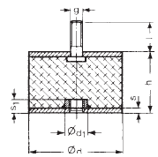
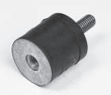
Sejoflex vibratsioonisummuti, tüüp B
Tootegrupp 0650
NR kummist (looduslik kumm)
Terasosad DIN 9021-St

Kood | koormus kg / summuti | vajumine maks.kaa-luga mm | Keere g | Ød mm | h mm | l mm | Jäikus IRDH |  | Hind 0% | Netohind
1488 123 | 8,1...40,5 | 1.5 | M6 | 25 | 15 | 18,5 | 55 |  | 4.88 | 4.88
1488 124 | 11,2...56,0 | 2.6 | M8 | 30 | 20 | 20,5 | 55 |  | 7.74 | 7.74
1488 125 | 17,3...86,5 | 3.2 | M8 | 40 | 30 | 24,5 | 55 |  | 8.40 | 8.40
1488 127 | 29,5...147,5 | 1.7 | M10 | 50 | 20 | 28 | 55 |  | 9.76 | 9.76
1488 128 | 28,5...142,5 | 3.6 | M10 | 50 | 30 | 34 | 55 |  | 10.93 | 10.93
1488 130 | 71,5...357,5 | 4.6 | M12 | 75 | 40 | 37 | 55 |  | 32.95 | 32.95
1488 135 | 152,9...764,5 | 3.8 | M16 | 100 | 40 | 43 | 55 |  | 46.06 | 46.06

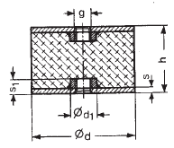
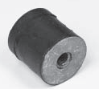
Sejoflex vibratsioonisummuti, tüüp C
Tootegrupp 0650
NR kummist (looduslik kumm)
Terasosad DIN 9021-St

Kood | koormus kg / summuti | vajumine maks.kaa-luga mm | Keere g | Ød mm | h mm | Jäikus IRDH |  |  | Hind 0% | Netohind
1488 143 | 3,5...17,5 | 2.4 | M6 | 20 | 25 | 55 |  |  | 5.11 | 5.11
1488 145 | 11,2...56,0 | 2.6 | M8 | 30 | 20 | 55 |  |  | 9.76 | 9.76
1488 146 | 17,3...86,5 | 3.2 | M8 | 40 | 30 | 55 |  |  | 9.08 | 9.08
1488 148 | 26,5..132,5 | 5.7 | M10 | 50 | 45 | 55 |  |  | 13.61 | 13.61
1488 150 | 60,0..300,0 | 5.8 | M12 | 75 | 55 | 55 |  |  | 31.11 | 31.11
1488 155 | 126,4..632,0 | 5.9 | M16 | 100 | 55 | 55 |  |  | 47.75 | 47.75

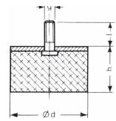
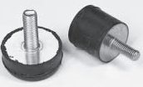
Sejoflex vibratsioonisummuti, tüüp D
Tootegrupp 0650
NR kummist (looduslik kumm)
Terasosad DIN 9021-St

Kood | koormus kg / summuti | vajumine maks.kaa-luga mm | Keere g | Ød mm | h mm | l mm | Jäikus IRDH |  | Hind 0% | Netohind
1488 201 | 5,1...25,5 | 2.2 | M6 | 25 | 18 | 18,5 | 55 |  | 3.60 | 3.60
1488 202 | 5,1...25,5 | 3.6 | M6 | 25 | 28 | 18,5 | 55 |  | 3.87 | 3.87
1488 206 | 7,1...35,5 | 3.1 | M8 | 30 | 28 | 20,5 | 55 |  | 5.45 | 5.45
1488 207 | 13,3..66,5 | 3.1 | M8 | 40 | 28 | 24,5 | 55 |  | 6.39 | 6.39
1488 211 | 28,5..142 | 1.7 | M10 | 50 | 17 | 28 | 55 |  | 7.90 | 7.90
1488 212 | 24,5..122 | 3.5 | M10 | 50 | 28 | 34 | 55 |  | 8.75 | 8.75
1488 213 | 41...204 | 4.5 | M10 | 70 | 42 | 25 | 55 |  | 21.68 | 21.68
1488 216 | 51...255 | 3.3 | M12 | 75 | 36 | 37 | 55 |  | 28.08 | 28.08
1488 221 | 112..560 | 2.8 | M16 | 100 | 36 | 43 | 55 |  | 41.36 | 41.36
1488 226 | 88...448 | 5.3 | M16 | 100 | 50 | 43 | 55 |  | 42.70 | 42.70

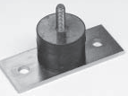
Sejoflex vibratsioonisummuti, tüüp BF
Tootegrupp 0650
NR kummist (looduslik kumm)
Terasosad DIN 9021-St

Kood | koormus kg / summuti | vajumine maks.kaa-luga mm | Keere g | Ød mm | h mm | l mm | s1 mm | Jäikus IRDH | Hind 0% | Netohind
1488 306 | 17,3..86 | 3.2 | M8 | 40 | 30 | 24,5 | 4 | 55 | 26.64 | 26.64 | laotoode
1488 311 | 28,5..142 | 3.6 | M10 | 50 | 30 | 34 | 5 | 55 | 29.82 | 29.82
1488 316 | 54..270 | 4.6 | M12 | 75 | 40 | 37 | 6 | 55 | 51.71 | 51.71
1488 321 | 152..764 | 3.8 | M16 | 100 | 40 | 43 | 6 | 55 | 68.84 | 68.84
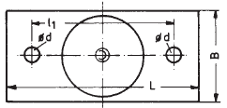
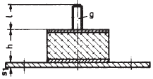

Sejoflex vibratsioonisummuti, tüüp CS
Tootegrupp 0650
NR kummist (looduslik kumm)
Terasosad DIN 9021-St
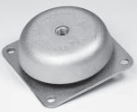
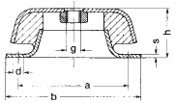
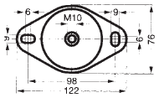

Kood | koormus kg / summuti | vajumine maks.kaa-luga mm | sagedus maks.kaa-luga Hz | Keere g | Ød mm | h kõrgus mm | pikkus x laius mm | Jäikus IRDH | Hind 0% | Netohind
1488 410 | 40..200 | 4.8 | 7.2 | M10 | 72 | 33 | 122 x 76 | 40 | 35.74 | 35.74 | laotoode
1488 411 | 50..250 | 4.0 | 7.8 | M10 | 72 | 33 | 122 x 76 | 55 | 35.74 | 35.74
1488 415 | 80..200 | 3.9 | 8 | M12 | 101 | 40 | 108 x 108 | 40 | 66.11 | 66.11
1488 416 | 100..350 | 3.8 | 8.1 | M12 | 101 | 40 | 108 x 108 | 55 | 66.11 | 66.11
1488 420 | 150..400 | 4.3 | 7.6 | M16 | 136 | 50 | 168 x 168 | 40 | 113.52 | 113.52
1488 421 | 200..700 | 4.2 | 7.7 | M16 | 136 | 50 | 168 x 168 | 55 | 113.52 | 113.52
1488 425 | 300..800 | 5.6 | 6.6 | M20 | 192 | 70 | 200 x 200 | 40 | 199.26 | 199.26
1488 426 | 350..1200 | 5.2 | 6.9 | M20 | 192 | 70 | 200 x 200 | 55 | 199.26 | 199.26

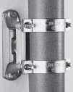
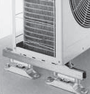
Müpro vibratsioonisummuti, tüüp Phonolyt®

Phonolyt vibro- ja mürasummutid seadmete ja torustikke paigaldustele,
kõrge summutustase kuni 40 dB. Alused dB27 ja dB40 DIN 4109 ja
VDI 4100 nõuetekohased.
Sünteetilisest kummist, õlikindlad. Korpus terasest, M-keermetega
Kasutuskohad: pumbad, boilerid, ventilatsiooni- ja jahutusseadmed,
torude ja talade kinnistoed jne.

Kood | nimetus | vajumis / tõmbekoor-mus maks. (KN) | kõrvalkalle koormus maks. (KN) | Mürasummutus maks. (dB) | Keere | A / B | Möödud...................................... C / H | ØL / L2 | Hind 0% | Netohind
3216 847 | nupp | 1.5 | 1.5 | 30 | M10 | Ø 64, kõrgus 36 mm |  |  | 47.06 | 47.06
3216 849 | jalg | 20.0 | - | 30 | M12 | Ø 108, kõrgus 35 mm |  |  | 53.47 | 53.47
3216 286 | alus dB27 | 5.4 | 2.5 | 27 | M10 | 80/37 | 147/40 | 11/122 | 51.51 | 51.51
3216 287 | alus dB40 | 20.0 | 3.3 | 40 | M12 | 126/60 | 227/66 | 13/194 | 86.51 | 86.51

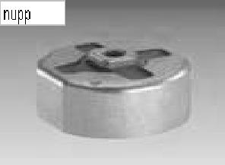
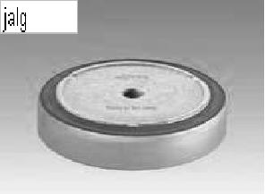
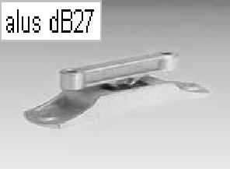

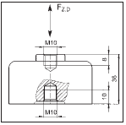
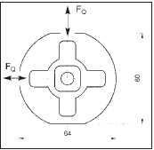
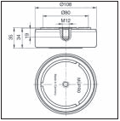
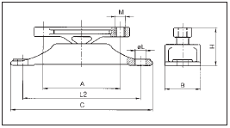

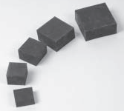
Sejoflex vibratsioonialus, tüüp B20 ja B40
Sobivad kasutamiseks looditud pinnale paigaldatud betoonalustele kinnitatud
ja ülejäänud torustikust näiteks kummikompensaatoritega eraldatud kütte- ja
jahutuspumpade all.
B20 ja B40 NR-kummist matid tagavad kõrge vibratsiooni- ja mürakindluse.
Vibromattide kogus ühe agregaadi all (4, 6, 8, jne) sõltub neile rakenduvast
koormusest.
Parima tulemuse saamiseks peaks matile mõjuv koormus olema 50% - 80%
allolevas tabelis toodud maksimaalsest lubatust.

Kood | Tüüp | Mõõt A mm | Mõõt H mm |  |  | Kummi jäikus IRDH | koormus kg / summuti |  | Hind 0% | Netohind
1489 023 | B20 | 35.0 | 20 |  |  | 40-45° | 20..90 |  | 3.19 | 3.19 | laotoode
1489 024 | B40 | 50.0 | 40 |  |  | 40-45° | 50..150 |  | 12.89 | 12.89
1489 025 | B40 | 60.0 | 40 |  |  | 40-45° | 70..250 |  | 16.97 | 16.97
1489 027 | B40 | 80.0 | 40 |  |  | 40-45° | 100..400 |  | 25.97 | 25.97
1489 028 | B40 | 100.0 | 40 |  |  | 40-45° | 200..600 |  | 31.80 | 31.80
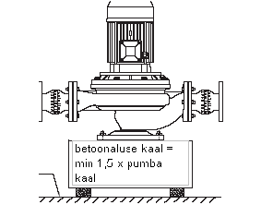
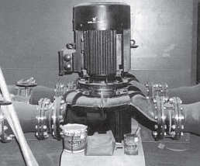

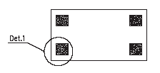

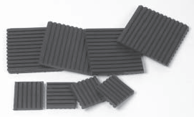
Sejoflex kummimatid vibratsiooni summutamiseks

Tüüp B 08 W, CR kumm
kahepoolselt soonitud
Tüüp B 12 ja B 20, NR kumm, sileda pinnaga

Kood | Tüüp | Mõõt mm | Pindala cm² | Maks. Koormus kg /cm² | Paksus mm |  |  |  | Hind 0% | Netohind
1488 701 | B 08 W | 500 x 500 | 2500.0 | 5 | 8 |  |  |  | 106.91 | 106.91 | laotoode
1488 711 | B 08 W | 100 x 100 | 100.0 | 5 | 8 |  |  |  | 5.68 | 5.68 | laotoode
1488 712 | B 08 W | 100 x 50 | 50.0 | 5 | 8 |  |  |  | 3.65 | 3.65
1488 716 | B 08 W | 75 x 75 | 56.0 | 5 | 8 |  |  |  | 3.78 | 3.78
1488 721 | B 08 W | 50 x 50 | 25.0 | 5 | 8 |  |  |  | 2.07 | 2.07

1488 801 | B 12 | 500 x 500 | 2500.0 | 5 | 12 |  |  |  | 161.88 | 161.88
1488 811 | B 12 | 100 x 100 | 100.0 | 5 | 12 |  |  |  | 13.63 | 13.63
1488 812 | B 12 | 100 x 50 | 50.0 | 5 | 12 |  |  |  | 6.78 | 6.78
1488 816 | B 12 | 75 x 75 | 56.0 | 5 | 12 |  |  |  | 7.61 | 7.61
1488 821 | B 12 | 50 x 50 | 25.0 | 5 | 12 |  |  |  | 3.44 | 3.44

1488 901 | B 20 | 500 x 500 | 2500.0 | 8 | 20 |  |  |  | 269.67 | 269.67
1488 911 | B 20 | 100 x 100 | 100.0 | 8 | 20 |  |  |  | 17.71 | 17.71
1488 912 | B 20 | 100 x 50 | 50.0 | 8 | 20 |  |  |  | 8.91 | 8.91
1488 916 | B 20 | 75 x 75 | 56.0 | 8 | 20 |  |  |  | 9.89 | 9.89
1488 921 | B 20 | 50 x 50 | 25.0 | 8 | 20 |  |  |  | 4.45 | 4.45

Kood | Tüüp | Mõõt | korruseid tk | Maks. Koormus kg /cm² | Vajumine mm
1488 701 | B 08 W | 8x500x500 | 1 | 5 | 1,2 | Randilise kummimati B 08 W võib laduda
 |  |  | 2 | 5 | 2.4 | teine-teise peale tingimusel, et randid on
 |  |  | 3 | 5 | 4.7 | omavahel ristipidises kokkupuutes.
1488 801 | B 12 | 12x500x500 | 1 | 5 | 2,1
 |  |  | 2 | 5 | 4.2 | Siledate B12 ja B20 kummimattide vahele
 |  |  | 3 | 5 | 8.2 | soovitame metallplaati.
1488 901 | B 20 | 20x500x500 | 1 | 8 | 3,4
 |  |  | 2 | 8 | 6.7
 |  |  | 3 | 8 | 13.1
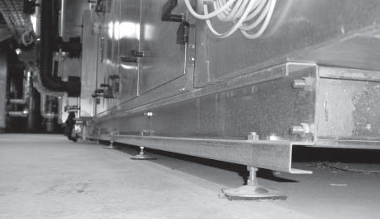

 | Vibratsioonialuste summutustase % (dB)
 |  |  |  | vajumine mm
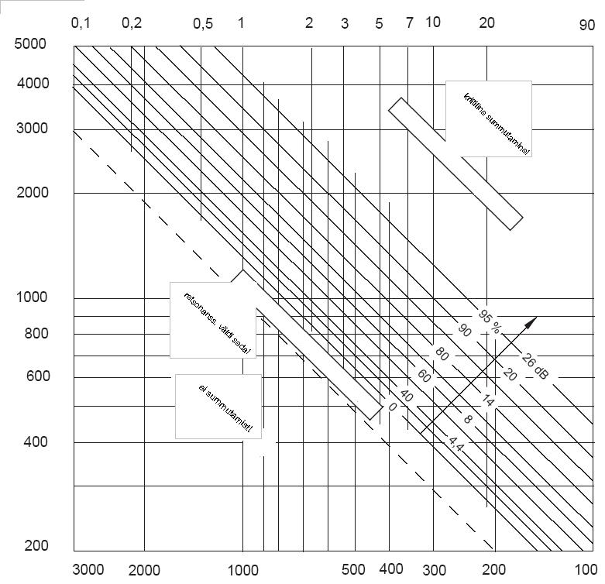

Vibreerimissagedus min ˉ¹

 |  |  | Nominaalsagedus min ˉ¹

